草莓香蕉
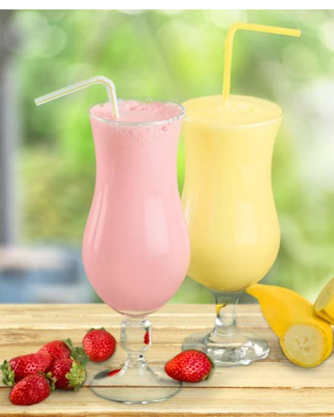

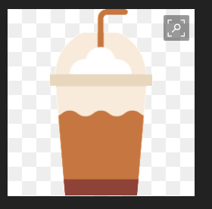

草莓 粉红色系填充 香蕉 黄色系填充 来区分

主菜单
press to start
press to start

死亡
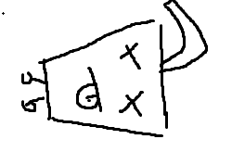
GAME OVER

游戏主界面
vs

奶茶

